1 Page titre
Nom Mandataire |  |  | à: | Office des ponts et chaussées
 |  |  |  | du canton de Berne
Rue, no |  |  |  | Arrondissement d'ingénieur en chef
Case postale |  |  |  | Nom chef de projet
Code postal, Lieu |  |  |  | Rue, no
 |  |  |  | NPA Localité
Mail
Tél.
No TVA |  | CHE-xxx.xxx.xxx TVA
Réf.

No du projet
Désignation du projet
No du contrat

x. | Facture de renchérissement |  |  | No: | Date:
 |  |  |  |  | jj.mm.20aa

Période du |  | 01.01.20aa | au | 31.12.20aa

Rémunération du renchérissement |  |  | % | en CHF | Total en CHF
 | Variation de prix pour honoraires globaux |  |  | -
 | Variation de prix pour honoraires d'après le temps employé |  |  | -
 | Total variations de prix honoraires nets |  |  |  | -
 | Frais en % des variations de prix honoraires 1 |  |  |  | -
 | Total variations de prix nets |  |  |  | -
 | TVA |  | 8.1 |  | -
Montant total de la facture y.c. TVA 2 |  |  |  |  | -
Remarques:
1 aucun renchérissemnt n'est reconnu pour les frais accessoires facturés selon les frais effectifs
2 au cas où le montant de la facture est négatif, le mandant adressera une facture au mandataire

 |  |  |  | Visa mandataire: signature(s): Nom(s), prénom(s)

Délai de paiement: |  | 45 jours
Paiement à: |  | Nom de la banque
 |  | No IBAN CHxx xxxx xxxx xxxx xxxx x

Contrôles de facture:
Visa chef de projet général/bureau de contrôle (si besoin) |  |  |  | Timbre de facture OPC:
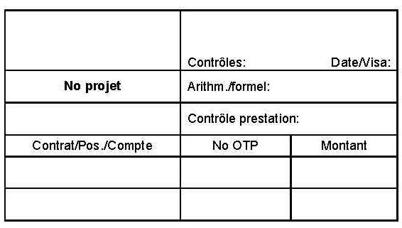
calcul forme prestations
Date:
Nom:
Signature:

Annexe
bulletin de versement

3 Aperçu décompte renchér.
No du projet |  | -
Désignation du projet |  | -
No du contrat |  | -

2. | Aperçu du décompte pour factures de renchérissement no |  |  | x

Tipp: jeweils von der Frontseite sowohl Datum als auch Endbetrag kopieren (hier nur Werte einfügen)
Astuce: copiez la date et le montant à verser de la page 1 (n'introduire que "la valeur" et non la cellule entière)
 | Facture de renchérissement no | Date | Total de la facture net y.c. TVA | Total cumulé
 | 1 |  |  | -
 | 2 |  |  | -
 | 3 |  |  | -
jeweilige Rechnung fett markieren
mettre en gras la facture concernée
 | 4 |  |  | -
 | 5 |  |  | -
 | 6 |  |  | -
 | 7 |  |  | -
 | 8 |  |  | -
 | 9 |  |  | -
 | 10 |  |  | -
 | 11 |  |  | -
 | 12 |  |  | -
 | 13 |  |  | -
 | 14 |  |  | -
 | 15 |  |  | -
 | 16 |  |  | -
 | 17 |  |  | -
 | 18 |  |  | -
 | 19 |  |  | -
 | 20 |  |  | -
 | Total renchérissement facturé net y.c. TVA |  |  | -

